상품제안서
PVC 투포켓파우치 M | 상품코드: S43028

 |  |  |  |  |  |  | 02-713-8555 | www.synergygift.co.kr
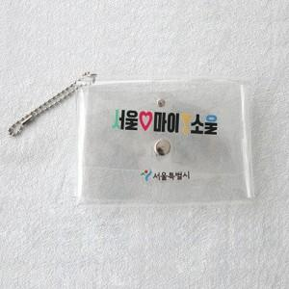 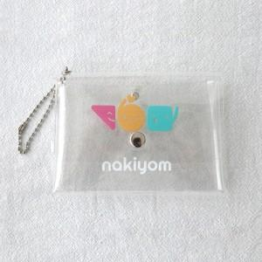 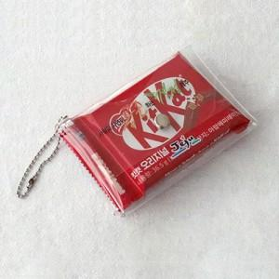

【상세/제작정보】 | <p><span style="font-size: 14pt;">*실크인쇄 정면 상단+정면 하단 기본</span></p><p><span style="font-size: 14pt;">*칼라인쇄 정면 상단+뒷면 기본</span></p>

【인쇄/포장옵션】 | 실크, UV컬러80x50 / OPP(비닐)

【공급단가】 | 수량 | 200~ | 300~ | 1,000~ | 3,000~ | 10,000~
*VAT별도 | 단가 | 3,180원 | 3,090원 | 2,940원 | 2,880원 | 2,800원

【상품 URL】 | https://www.synergygift.co.kr:443/src/goods_detail.php?gdno=43028

